问题
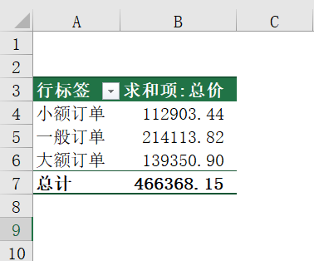
 |  | 课后小练习

任务：
 | 处理“数据”表内的交易数据，总价小于500（含500）元订单为小额订单；总价介于500-2000（含2000）元的订单为一般订单；
 | 总价大于2000元订单为大额订单；按订单类型统计总计销量。完成效果如下图所示。

